Graficos Acoes
 | 12/11/2022
1/4/2010 | 37.37
1/5/2010 | 37.07
1/6/2010 | 36.59
1/7/2010 | 37.44
1/8/2010 | 38.07
1/11/2010 | 37.48
1/12/2010 | 37.13
1/13/2010 | 37.49
1/14/2010 | 36.89
1/15/2010 | 35.59
1/18/2010 | 35.6
1/19/2010 | 36.79
1/20/2010 | 36.29
1/21/2010 | 37.78
1/22/2010 | 41.54
1/26/2010 | 39.96
1/27/2010 | 38.87
1/28/2010 | 38.17
1/29/2010 | 39.6
2/1/2010 | 28.37
2/2/2010 | 28.18
2/3/2010 | 26.9
2/4/2010 | 24.88
2/5/2010 | 23.83
2/8/2010 | 23.74
2/9/2010 | 24.13
2/10/2010 | 24.33
2/11/2010 | 24.48
2/12/2010 | 24.06
2/17/2010 | 24.45
2/18/2010 | 24.72
2/19/2010 | 24.19
2/22/2010 | 23.64
2/23/2010 | 23.15
2/24/2010 | 22.99
2/25/2010 | 23.54
2/26/2010 | 23.14
3/1/2010 | 24.03
3/2/2010 | 24.34
3/3/2010 | 23.68
3/4/2010 | 23.93
3/5/2010 | 24.32
3/8/2010 | 24.33
3/9/2010 | 25.17
3/10/2010 | 25.42
3/11/2010 | 25.27
3/12/2010 | 24.86
3/15/2010 | 25.51
3/17/2010 | 26.55
3/18/2010 | 26.7
...
8/16/2022 | 48.44
8/17/2022 | 49.6
8/18/2022 | 49.42
8/19/2022 | 48.17
8/22/2022 | 47.58
8/23/2022 | 47.61
8/24/2022 | 47.48
8/25/2022 | 46.79
8/26/2022 | 46.35
8/29/2022 | 46.66
8/30/2022 | 46.04
8/31/2022 | 46.11
9/1/2022 | 46.81
9/2/2022 | 46.51
9/5/2022 | 46.45
9/6/2022 | 45.16
9/8/2022 | 45.22
9/9/2022 | 45.34
9/12/2022 | 46.11
9/13/2022 | 45.46
9/14/2022 | 45.37
9/15/2022 | 44.69
9/16/2022 | 43.88
1/3/2022 | 32.28
1/4/2022 | 31.59
1/5/2022 | 31.46
1/6/2022 | 31.41
1/7/2022 | 30.04
1/10/2022 | 29.16
1/11/2022 | 29.52
1/12/2022 | 31.07
1/13/2022 | 31.08
1/14/2022 | 31.27
1/17/2022 | 31.35
1/18/2022 | 31.36
1/19/2022 | 32.69
1/20/2022 | 33.09
1/21/2022 | 33.63
1/24/2022 | 32.95
1/25/2022 | 33.67
1/26/2022 | 34.72
1/27/2022 | 34.53
1/28/2022 | 35.05
1/31/2022 | 34.91
2/1/2022 | 34.25
2/2/2022 | 33.52
2/3/2022 | 33.97
2/4/2022 | 33.33
2/7/2022 | 33.1
2/8/2022 | 32.8
2/9/2022 | 33.63
2/10/2022 | 33.63
2/11/2022 | 32.97
2/14/2022 | 33.06
2/15/2022 | 35.12
2/16/2022 | 34.79
2/17/2022 | 34.8
2/18/2022 | 34.28
2/21/2022 | 33.5
2/22/2022 | 33.75
2/23/2022 | 34.47
2/24/2022 | 33.44
2/25/2022 | 34.4
3/2/2022 | 34.13
3/3/2022 | 34.71
3/4/2022 | 34.32
3/7/2022 | 32.53
3/8/2022 | 32.95
3/9/2022 | 34.57
3/10/2022 | 34.31
3/11/2022 | 33.67
3/14/2022 | 33.33
3/15/2022 | 33.39
...

Calculos basicos
input |  | saida |  |  | Estatisticas descritivas |  | CALCULOS
input |  | saida
input |  | saida
input |  | saida
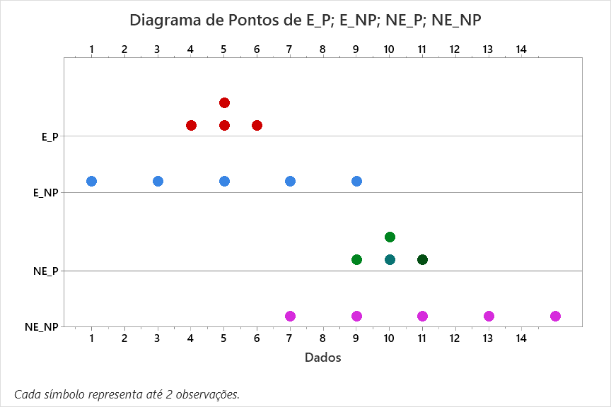
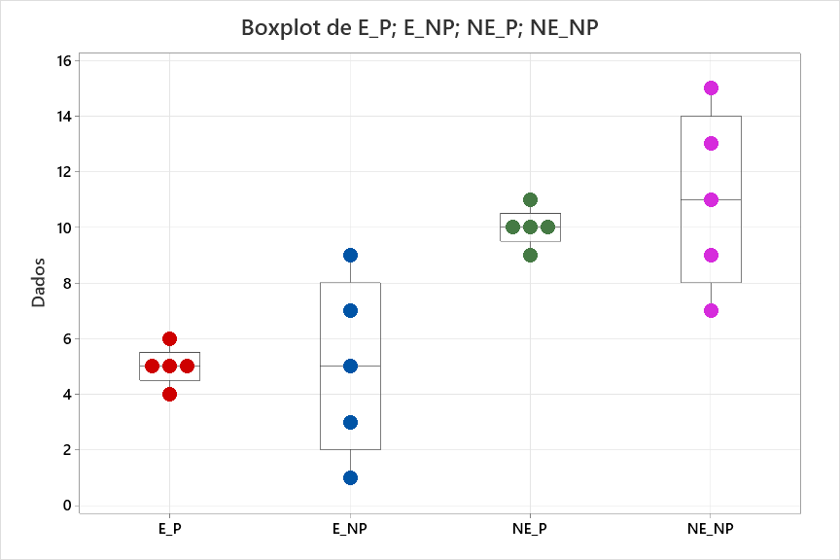
 | EP | E_NP | NE_P | NE_NP
1 | 4 | 1 | 9 | 7 | Medidas de posição | 1 | Contagem de resultados | n | 5 | 5 | 5 | 5
2 | 5 | 5 | 10 | 9 |  | 2 | Menor valor | min | 4 | 1 | 9 | 7
3 | 6 | 9 | 11 | 11 |  | 3 | Percentil_2,5 | p_2,5 | 4.1 | 1.2 | 9.1 | 7.2
4 | 5 | 3 | 10 | 13 |  | 4 | Percentil 10 | p_10 | 4.4 | 1.8 | 9.4 | 7.8
5 | 5 | 7 | 10 | 15 |  | 5 | Percentil_25 = Quartl_1 | p_25 = Q1 | 5 | 3 | 10 | 9
6 |  |  |  |  |  | 6 | Percentil_50 = Quartil_2 = Mediana | p_50 = Q2 | 5 | 5 | 10 | 11
7 |  |  |  |  |  | 7 | Percentil_75 = Quartil_3 | p_75 = Q3 | 5 | 7 | 10 | 13
8 |  |  |  |  |  | 8 | Percentil_90 | p_90 | 5.6 | 8.2 | 10.6 | 14.2
9 |  |  |  |  |  | 9 | Percentil_97,5 | p_97.5 | 5.9 | 8.8 | 10.9 | 14.8
10 |  |  |  |  |  | 10 | Maior valor | max | 6 | 9 | 11 | 15
11
12 |  |  |  |  | Medidas de dispersão dos dados individuais calculadas em função das medidas de posição | 11 | Amplitude | max - min | 2 | 8 | 2 | 8
13 |  |  |  |  |  | 12 | Semiamplitude | (max-min)/2 | 1 | 4 | 1 | 4
14 |  |  |  |  |  | 13 | IntervaloInterquartilico | Q3-Q1 | 0 | 4 | 0 | 4
15
16
17 |  |  |  |  | Medidas de tendecia central | 14 | Moda | Mo | 5 | #N/A | 10 | #N/A
18 |  |  |  |  |  | 15 | Mediana | mediana Med | 5 | 5 | 10 | 11
19 |  |  |  |  |  | 16 | Média dos resultados | média | 5.000 | 5.000 | 10.000 | 11.000
20 |  |  |  |  | Medidas de dispersão dos dados individuais em relação a média | 17 | desvio padrão dos resultados em relação a média | d.p. | 0.707 | 3.162 | 0.707 | 3.162
21 |  |  |  |  |  | 18 | coeficiente de variação = d.p. / média | c.v. | 0.141 | 0.632 | 0.071 | 0.287
22 |  |  |  |  |  | 19 | c.v. % = (d.p. / média ) x 100 % | c.v. % | 14% | 63% | 7% | 29%
23 |  |  |  |  | medidas de disperção da média | 20 | e.p. = d.p. da média = d.p. / Raiz(n) | e.p. | 0.316 | 1.414 | 0.316 | 1.414
24 |  |  |  |  |  | 21 | c.v.e.p. = e.p. / média | c.v. e.p. | 0.063 | 0.283 | 0.032 | 0.129
25 |  |  |  |  |  | 22 | c.v.e.p.% = (e.p. / média) x 100 % | c.v. e.p. % | 6% | 28% | 3% | 13%

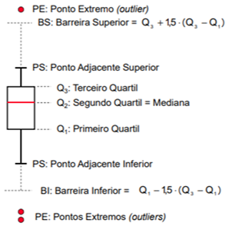
 |  |  |  |  |  |  | O BOX-PLOT é util para n >= 20 qdo você tem muitos dados
 |  |  |  |  | BOX PLOT ou DIAGRAMA CAIXA E BIGODE | 23 | BI Barreira inferior : qualquer dado menor do que BS é outlier | BI= Q3 - 1,5 * (Q3-Q1) | 5 | -3 | 10 | 3
 |  |  |  |  |  | 24 | PS AI Ponto adjacente a Q1 = dado individual mais proximo a Q1 | AI
 |  |  |  |  |  | 25 | Q1 1o Quartil | Q1 | 5 | 3 | 10 | 9
 |  |  |  |  |  | 26 | Q2 2o Quartil = Mediana | Q2 | 5 | 5 | 10 | 11
 |  |  |  |  |  | 27 | Q3 3o Quartil | Q3 | 5 | 7 | 10 | 13
 |  |  |  |  |  | 28 | PS Ponto adjacente a Q3 = dado individual mais proximo a Q3 | AS
 |  |  |  |  |  | 29 | BS Barreira superior : qualquer dado superior a BS é outlier | BS=Q3 + 1,5*(Q3-Q1) | 5 | 13 | 10 | 19

Regressão Linear ex 1
 | Cx | Leitura do Turbidímetro |  | PASSO 1
1 | 0 | 0.06
2 | 5 | 1.48
3 | 10 | 2.28
4 | 15 | 3.98
Cx Plotagem de ajuste de linha
5 | 20 | 4.61
Fonte: SKOOG, WEST, HOLLER, CROUCH CAP. 8
Fundamentos da Quimica Analítica

 |  |  |  | PASSO 2 |  |  | Leitura do Turbidímetro |  |  |  |  | Cx | Leitura do Turbidímetro
 |  |  |  |  |  | 1 |  |  |  |  | Cx | 1
 |  |  |  |  | Leitura do Turbidímetro | 0.99166019757 | 1 |  |  |  | Leitura do Turbidímetro | 0.99166019757 | 1
 |  |  |  |  |  | > 0,99 |  |  |  |  |  |  |  | RESUMO DOS RESULTADOS

 |  |  |  | PASSO 3 | RESUMO DOS RESULTADOS |  |  |  |  |  |  |  |  | Estatística de regressão
 |  |  |  |  |  |  |  |  |  |  |  |  |  | R múltiplo | 0.99166019757
 |  |  |  |  | Estatística de regressão |  |  |  |  |  |  |  |  | R-Quadrado | 0.98338994744
 |  |  |  |  | R múltiplo | 0.99166019757 |  |  |  |  |  |  |  | R-quadrado ajustado | 0.97785326325
 |  |  |  |  | R-Quadrado | 0.98338994744 |  |  |  |  |  |  |  | Erro padrão | 0.2752453451
 |  |  |  |  | R-quadrado ajustado | 0.97785326325 |  |  |  |  |  |  |  | Observações | 5
 |  |  |  |  | Erro padrão | 0.2752453451
 |  |  |  |  | Observações | 5 |  |  |  |  |  |  |  | ANOVA
 |  |  |  |  |  |  |  |  |  |  |  |  |  |  | gl | SQ | MQ | F | F de significação
 |  |  |  |  | ANOVA |  |  |  |  |  |  |  |  | Regressão | 1 | 13.456 | 13.456 | 177.61351637 | 0.00091311077105
 |  |  |  |  |  | gl | SQ | MQ | F | F de significação | PASSO 6 B |  |  | Resíduo | 3 | 0.22728 | 0.07576
 |  |  |  |  | Regressão | 1 | 13.456 | 13.456 | 177.61351637 | 0.00091311077105 | TEM Q SER < 0,05 PARA AFIRMAR QUE A RETA DE REGRESSÃO SE AJSUTA BEM AOS DADOS |  |  | Total | 4 | 13.68328
 |  |  |  |  | Resíduo | 3 | 0.22728 | 0.07576
 |  |  |  |  | Total | 4 | 13.68328 |  |  |  |  |  |  |  | Coeficientes | Erro padrão | Stat t | valor-P | 95% inferiores | 95% superiores | Inferior 95,0% | Superior 95,0%
 |  |  |  |  |  |  |  |  |  |  |  |  |  | Interseção | 0.162 | 0.21320412754 | 0.75983519583 | 0.5026087925 | -0.51651068796 | 0.84051068796 | -0.51651068796 | 0.84051068796
 |  |  |  |  |  | Coeficientes | Erro padrão | Stat t | valor-P | 95% inferiores | 95% superiores | Inferior 95,0% | Superior 95,0% | Cx | 0.232 | 0.017408044118 | 13.327172107 | 0.00091311077105 | 0.17659983432 | 0.28740016568 | 0.17659983432 | 0.28740016568
 |  |  | PASSO 4 | a | Interseção | 0.162 | 0.21320412754 | 0.75983519583 | 0.5026087925 | -0.51651068796 | 0.84051068796 | -0.51651068796 | 0.84051068796
 |  |  |  | b |  | 0.232 | 0.017408044118 | 13.327172107 | 0.00091311077105 | 0.17659983432 | 0.28740016568 | 0.17659983432 | 0.28740016568
 |  |  |  |  |  |  |  | PASSO 6 A | TEM QUE SER MENOR QUE 0,05 PARA QUE A E B NÃO SEJAM NULOS
 |  |  |  |  |  |  |  |  |  |  |  |  |  | RESULTADOS DE RESÍDUOS |  |  |  |  | RESULTADOS DE PROBABILIDADE

 |  |  |  |  | RESULTADOS DE RESÍDUOS |  |  |  | RESULTADOS DE PROBABILIDADE |  |  |  |  | Observação | Previsto(a) Leitura do Turbidímetro | Resíduos | Resíduos padrão |  | Percentil | Leitura do Turbidímetro
 |  |  |  |  |  |  |  |  |  |  |  |  |  | 1 | 0.162 | -0.102 | -0.42790716359 |  | 10 | 0.06
 |  |  |  |  | Observação | Previsto(a) Leitura do Turbidímetro | Resíduos |  | Percentil | Leitura do Turbidímetro |  |  |  | 2 | 1.322 | 0.158 | 0.66283658674 |  | 30 | 1.48
 |  |  |  |  | 1 | 0.162 | -0.102 |  | 10 | 0.06 |  |  |  | 3 | 2.482 | -0.202 | -0.84742399065 |  | 50 | 2.28
 |  |  |  |  | 2 | 1.322 | 0.158 |  | 30 | 1.48 |  |  |  | 4 | 3.642 | 0.338 | 1.4179668754 |  | 70 | 3.98
 |  |  |  |  | 3 | 2.482 | -0.202 |  | 50 | 2.28 |  |  |  | 5 | 4.802 | -0.192 | -0.80547230794 |  | 90 | 4.61
 |  |  |  |  | 4 | 3.642 | 0.338 |  | 70 | 3.98
 |  |  |  |  | 5 | 4.802 | -0.192 |  | 90 | 4.61

 |  |  |  | PASSO 5

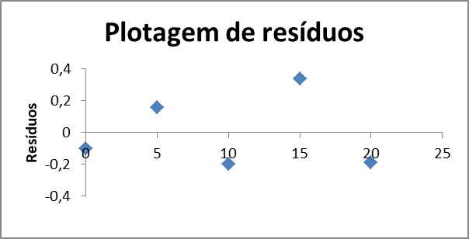
 |  |  | INDEP | PASSO 7 A

 |  |  | VARIANCIA CONSTANTE | PASSO 7 C

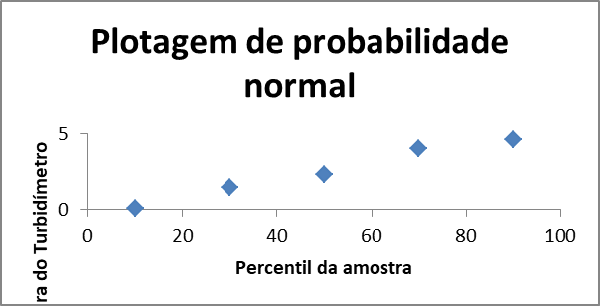
 |  |  | DIST NORMAL | PASSO 7 B

 |  |  |  | PASSO 8 | curva de calibração validada!! |  |  |  | 0.162
 |  |  |  |  |  | REGRESSÃO INVERSA |  |  | 0.232
 |  |  |  |  |  | y | x
 |  |  |  |  |  | 1 | 3.6120689655
 |  |  |  |  |  | 2 | 7.9224137931
 |  |  |  |  |  | 3.05 | 12.448275862
 |  |  |  |  |  | 4 | 16.543103448
 |  |  |  |  |  | 5 | 20.853448276

Regressão Linear ex 2
y = vendas semanais (milhar $)
 | x =número de clientes | y = vendas semanais (1000 $) |  | PASSO 1
1 | 907 | 11.2
2 | 926 | 11.05
3 | 506 | 6.84
4 | 741 | 9.21
5 | 789 | 9.42
6 | 889 | 10.08
7 | 874 | 9.45
8 | 510 | 6.73
9 | 529 | 7.24
10 | 420 | 6.12
11 | 679 | 7.63
12 | 872 | 9.43
13 | 924 | 9.46
14 | 607 | 7.64
15 | 452 | 6.92
16 | 729 | 8.95
17 | 794 | 9.33 |  | PASSO 2 |  | x =número de clientes | y = vendas semanais (1000 $)
18 | 844 | 10.23 |  |  | x =número de clientes | 1
19 | 1010 | 11.77 |  |  | y = vendas semanais (1000 $) | 0.95491320011 | 1
20 | 621 | 7.41

 |  |  |  | PASSO 3 | RESUMO DOS RESULTADOS

 |  |  |  |  | Estatística de regressão
 |  |  |  |  | R múltiplo | 0.95491320011
 |  |  |  |  | R-Quadrado | 0.91185921974
 |  |  |  |  | R-quadrado ajustado | 0.90696250973
 |  |  |  |  | Erro padrão | 0.50149521454
 |  |  |  |  | Observações | 20

 |  |  |  |  | ANOVA
 |  |  |  |  |  | gl | SQ | MQ | F | F de significação |  | PASSO 6 B
 |  |  |  |  | Regressão | 1 | 46.833540896 | 46.833540896 | 186.21875036 | 6.2062084969E-11 |  | TEM Q SER < 0,05 PARA AFIRMAR QUE A RETA DE REGRESSÃO SE AJSUTA BEM AOS DADOS
 |  |  |  |  | Resíduo | 18 | 4.5269541037 | 0.2514974502
 |  |  |  |  | Total | 19 | 51.360495

 |  |  |  |  |  | Coeficientes | Erro padrão | Stat t | valor-P | 95% inferiores | 95% superiores | Inferior 95,0% | Superior 95,0%
 |  |  | PASSO 4 | a | Interseção | 2.4230443959 | 0.48096460943 | 5.0378850095 | 8.5538847661E-05 | 1.4125752474 | 3.4335135445 | 1.4125752474 | 3.4335135445
 |  |  |  | b | x =número de clientes | 0.0087293381715 | 0.00063969007752 | 13.646199118 | 6.2062084969E-11 | 0.0073853991887 | 0.010073277154 | 0.0073853991887 | 0.010073277154
 |  |  |  |  |  |  |  | PASSO 6 A | TEM QUE SER MENOR QUE 0,05 PARA QUE A E B NÃO SEJAM NULOS

 |  |  |  |  | RESULTADOS DE RESÍDUOS |  |  |  | RESULTADOS DE PROBABILIDADE

 |  |  |  |  | Observação | Previsto(a) y = vendas semanais (1000 $) | Resíduos |  | Percentil | y = vendas semanais (1000 $)
 |  |  |  |  | 1 | 10.340554117 | 0.85944588255 |  | 2.5 | 6.12
 |  |  |  |  | 2 | 10.506411543 | 0.54358845729 |  | 7.5 | 6.73
 |  |  |  |  | 3 | 6.8400895107 | -8.9510692725E-05 |  | 12.5 | 6.84
 |  |  |  |  | 4 | 8.891483981 | 0.31851601901 |  | 17.5 | 6.92
 |  |  |  |  | 5 | 9.3104922132 | 0.10950778678 |  | 22.5 | 7.24
 |  |  |  |  | 6 | 10.18342603 | -0.10342603037 |  | 27.5 | 7.41
 |  |  |  |  | 7 | 10.052485958 | -0.6024859578 |  | 32.5 | 7.63
 |  |  |  |  | 8 | 6.8750068634 | -0.14500686338 |  | 37.5 | 7.64
 |  |  |  |  | 9 | 7.0408642886 | 0.19913571136 |  | 42.5 | 8.95
 |  |  |  |  | 10 | 6.0893664279 | 0.030633572054 |  | 47.5 | 9.21
 |  |  |  |  | 11 | 8.3502650144 | -0.72026501436 |  | 52.5 | 9.33
 |  |  |  |  | 12 | 10.035027281 | -0.60502728145 |  | 57.5 | 9.42
 |  |  |  |  | 13 | 10.488952866 | -1.0289528664 |  | 62.5 | 9.43
 |  |  |  |  | 14 | 7.721752666 | -0.081752666012 |  | 67.5 | 9.45
 |  |  |  |  | 15 | 6.3687052494 | 0.55129475057 |  | 72.5 | 9.46
 |  |  |  |  | 16 | 8.7867319229 | 0.16326807707 |  | 77.5 | 10.08
 |  |  |  |  | 17 | 9.3541389041 | -0.024138904077 |  | 82.5 | 10.23
 |  |  |  |  | 18 | 9.7906058127 | 0.43939418735 |  | 87.5 | 11.05
 |  |  |  |  | 19 | 11.239675949 | 0.53032405088 |  | 92.5 | 11.2
 |  |  |  |  | 20 | 7.8439634004 | -0.43396340041 |  | 97.5 | 11.77

y = vendas semanais (milhar $)
 |  |  |  | PASSO 5

x =número de clientes Plotagem de resíduos
 |  |  | INDEP | PASSO 7 A

 |  |  | VARIANCIA CONSTANTE | PASSO 7 C

Plotagem de probabilidade normal
 |  |  | DIST NORMAL | PASSO 7 B

